要望書様式
様式

 |  | 令和 | ○ | 年 | ○ | 月 | ○ | 日

国土交通大臣 殿

押印は不要です
事業者名、代表者氏名（役職含む）を記載してください
 | 住 所
 | ○○県○○市○○町○○番地
 | 氏名又は名称
 | ○○市観光協会 会長 ○○ ○○

令和６年度地域における受入環境整備促進事業補助金
（持続可能な観光の促進に向けた受入環境整備事業（トイレの有料化に係る整備））
要望書

令和６年度地域における受入環境整備促進事業補助金（持続可能な観光の促進に向けた受入環境整備事業（トイレの有料化に係る整備））について、別紙のとおり関係書類を添えて要望します。

別紙１ 整備概要
別紙１ 整備概要 |  |  |  |  |  |  | 要望書様式へ戻る

 | 補助対象事業者名 | ○○市観光協会

 | 整備概要
 | 持続可能な観光の促進に向けた受入環境整備計画の名称 |  | ◯◯公園における整備計画
 | 整備する箇所 |  | ○○公園
 | 整備する箇所の所在地域 |  | ○○県○○市
 | 整備する箇所と観光の関係性 |  | ○○公園は○○に位置し、年間○万人の観光客が訪れている。 本事業で○○公園に設置されているトイレを有料化し、その収入を公園の環境保全に充てることで、持続可能な観光の促進を図る。
 | 有料化による収益の具体的活用方 |  | 公園内のトイレの美化 遊具等の施設の整備 景観保護のための森林の伐採
今回整備する設備あるいは施設について他の補助制度等の国等の資金を活用している場合、括弧内に記載し、活用している補助制度等について具体的にご記入ください。また、財産処分期限もご記入ください。
 | 他の補助制度等の活用の有無 (活用している・予定がある場合は具体的に記入下さい。)※ | 国 | 有：当該設備は○○省の●●補助金を活用して設置されている（補助率１／２）。財産処分期限は２０１６年３月である。
 |  | 都道府県 | 無
 |  | その他 | 無
 | JSTS-Dロゴマークについて | 状況 | 未取得 |  |  |  |  | 取得済み
未取得事業者のみ回答
 |  | ロゴマークの取得予定 | あり |  |  |  |  | 未取得
 |  | 取得時期 | 2024年11月頃取得見込み ※取得予定ありの場合は、予定時期を記入
 |  |  | ※他の補助金等と、補助対象が重ならないよう、整備の位置づけを調整する等の対応が必要となる場合があります。「補助金等に係る予算の執行の適正化に関する法律」等を参考にした上、他の補助制度等の利用状況を記入下さい。 |  |  |  |  | あり
 | 補助対象事業者情報 |  |  |  |  |  |  | なし
 | 補助対象事業者名 |  | ○○市
 | 法人番号 |  | ○○○○○○○○○○○○○
 | 住所 |  | 〇〇県○○市○○町○○番地
 | 所属部署・担当者名 |  | 観光 太郎
 | 連絡先（電話番号・FAX番号） |  | 電話 | （△△△）-△△△-△△△ | FAX | （△△△）-△△△-△△△
 | 連絡先（メールアドレス） |  | △△＠△△△．△△△．△△

別紙３ 位置関係
別紙３ 位置関係

補助対象事業者名 |  | ○○市観光協会

 | 整備する箇所の位置関係がわかる地図
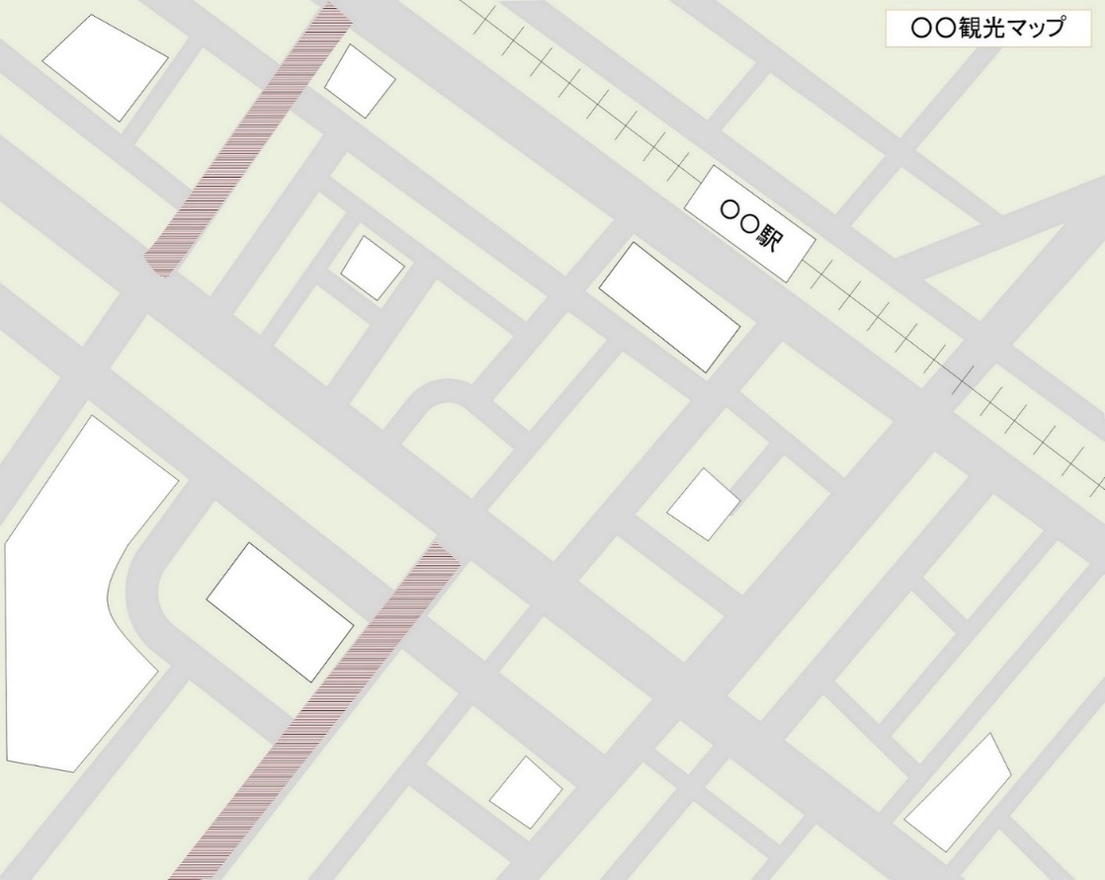
○○公園
○○寺
観光スポット②
○○美術館
システム導入施設
観光スポット①
・トイレの有料化に係る整備を導入する施設の箇所周辺の地図等を添付してください
・トイレの有料化に係る整備を導入する施設の箇所が分かるように記載してください
・周辺に観光スポットがある場合には分かるように記載してください

別紙4 具体的整備内容
別紙４ 具体的整備内容

 | 項目 |  | 内容
 | 実施概要 |  | 実施内容 | トイレ付近にメダル購入機を設置し、入口ドアと連動しているメダル投入口にメダルを投入させることで、トイレを有料化する。
 |  |  | 設置箇所 | ○○公園 入口付近公衆トイレ
 |  |  | 整備機器等/数量 ※適宜、行追加してください | 入口ドア | 1台
 |  |  |  | メダル投入機 | 1台
 |  |  | 対応する決済手段 | 現金
 | トイレの有料化を周知するための整備 ※整備する場合にはご記載ください ※適宜、行を追加してください |  | 設置施設 | ○○公園
 |  |  | 設置箇所 | ○○公園 入り口
 |  |  | 整備機器等 | 看板
 |  |  | 用途 | 有料化トイレの案内
 |  |  | 数量 | 1
 | 整備する箇所の現況写真

 |  | トイレの有料化に係る整備をする箇所、トイレの有料化を周知するための整備をする箇所の現況写真を貼付してください。 ※適宜、枠を追加して写真等を貼付してください。

本補助事業で整備する箇所の写真を全て添付してください。
現状が確認できない場合補助対象になりません。

 | 整備図面

・本補助事業で整備する設備全ての図面を添付してください。
・HP等を整備する場合にはデザイン案を添付してください。

